画面遷移 (会員)
会員用ホーム画面 | 新規登録を押下 |  | 会員登録画面 | 登録を押下 |  | 会員用ホーム画面 （ログイン後） | ログアウトを押下 |  | 会員用ホーム画面

 |  | キャンセルを押下

 | ログインを押下 |  | ログイン画面 | ログインを押下 |  | 会員用ホーム画面 （ログイン後） | ログアウトを押下 |  | 会員用ホーム画面

 |  | キャンセルを押下

 |  |  |  | パスワードを忘れましたを押下 |  | パスワード変更画面 | 変更を押下 |  | パスワード変更成功用モーダル | ログインするを押下 |  | ログイン画面
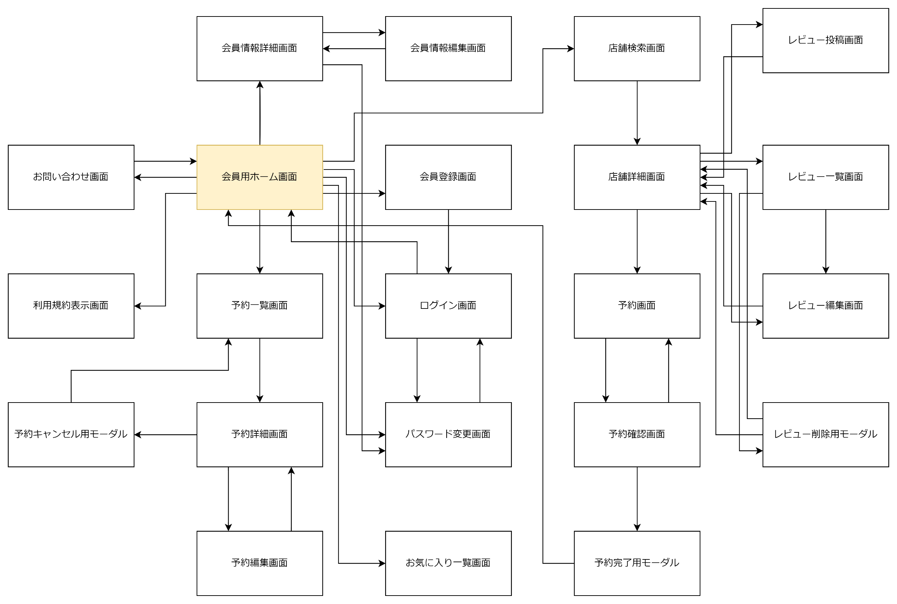
 |  |  |  |  | キャンセルを押下

 | ♡行きたい店を押下 |  | お気に入り一覧画面

 |  | 戻る

 | 予約確認/編集を押下 |  | 予約一覧画面 | 予約カードを押下 |  | 予約詳細画面 | 編集を押下 |  | 予約編集画面 | 更新を押下 |  | 予約詳細画面

 |  | 戻る |  |  | 戻る |  |  | キャンセルを押下

 |  |  |  |  |  |  | 予約をキャンセルするを押下 |  | 予約キャンセル用モーダル | 実行 |  | 予約一覧画面

 |  |  |  |  |  |  |  | キャンセルを押下

 | マイページを押下 |  | 会員情報詳細画面 | 編集を押下 |  | 会員情報編集画面 | 更新を押下 |  | 会員情報詳細画面

 |  | 戻る |  |  | キャンセルを押下

 |  |  |  | パスワードを変更するを押下 |  | パスワード変更画面 | 変更を押下 |  | パスワード変更成功用モーダル | ログインするを押下 |  | ログイン画面

 |  |  |  |  | キャンセルを押下

 | 利用規約を押下 |  | 利用規約表示画面

 |  | 戻る

 | お問い合わせを押下 |  | お問い合わせフォーム画面 | 送信を押下 |  | お問い合わせ完了用モーダル | ホームへ戻るを押下 |  | 会員用ホーム画面

 |  | 戻る

 | 店舗を探すを押下 |  | 店舗検索画面 | 店舗カードを押下 |  | 店舗詳細画面 | 予約するを押下 |  | 入力内容確認画面 | 予約を確定するを押下 |  | 予約完了用モーダル | ホームへ戻るを押下 | 会員用ホーム画面

 |  | 戻る |  |  | 戻る |  |  | 内容を変更するを押下

 |  |  |  |  |  |  | レビューを投稿するを押下 |  | レビュー投稿画面 | 投稿を押下 |  | 店舗詳細画面

 |  |  |  |  |  |  |  | キャンセルを押下

 |  |  |  |  |  |  | もっと見るを押下 |  | レビュー一覧画面 | 編集を押下 |  | レビュー編集画面 | 更新を押下 | 店舗詳細画面

 |  |  |  |  |  |  |  | 戻る |  |  | キャンセルを押下

 |  |  |  |  |  |  |  |  |  | 削除を押下 |  | レビュー削除用モーダル | 削除を押下 | 店舗詳細画面

 |  |  |  |  |  |  |  |  |  |  | キャンセルを押下

 |  |  |  |  |  |  | 編集を押下 |  | レビュー編集画面 | 更新を押下 |  | 店舗詳細画面

 |  |  |  |  |  |  |  | キャンセルを押下

 |  |  |  |  |  |  | 削除を押下 |  | レビュー削除用モーダル | 削除を押下 |  | 店舗詳細画面

 |  |  |  |  |  |  |  | キャンセルを押下

画面遷移 (管理者)
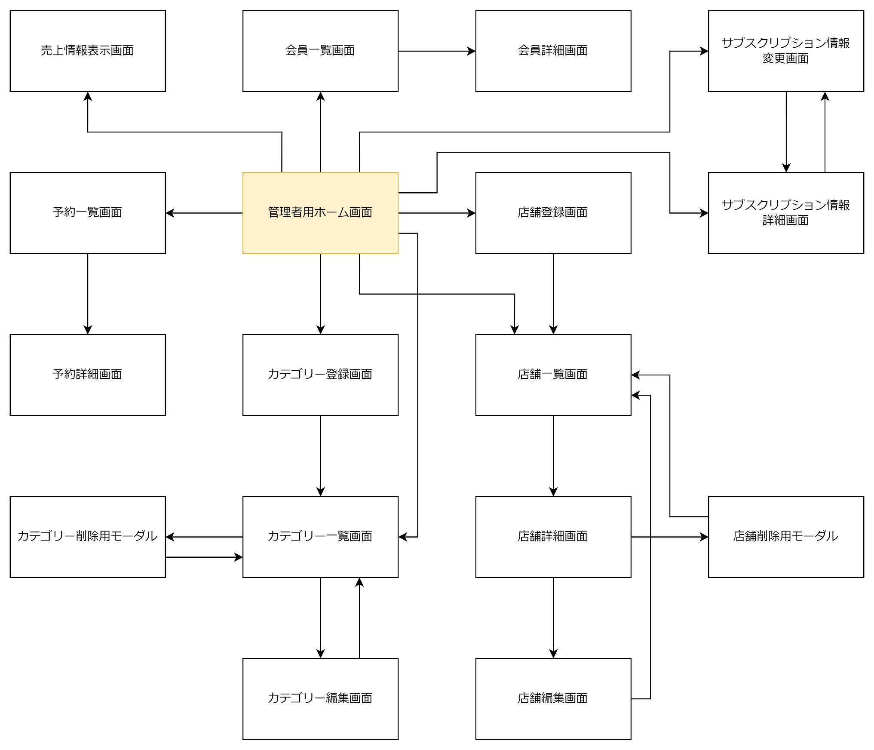
管理者用ホーム画面 | 店舗登録を押下 |  | 店舗登録画面 | 登録完了 |  | 店舗一覧画面

 |  | 戻る

 | 店舗一覧を押下 |  | 店舗一覧画面 | 店舗カードを押下 |  | 店舗詳細画面 | 編集を押下 |  | 店舗編集画面 | 更新を押下 |  | 店舗一覧画面

 |  | 戻る |  |  | 戻る |  |  | キャンセルを押下

 |  |  |  |  |  |  | 削除を押下 |  | 店舗削除用モーダル | 削除を押下 |  | 店舗一覧画面

 |  |  |  |  |  |  |  | キャンセルを押下

 | カテゴリー登録を押下 |  | カテゴリー登録画面 | 登録完了 |  | カテゴリー一覧画面

 |  | 戻る

 | カテゴリー一覧を押下 |  | カテゴリー一覧画面 | 編集を押下 |  | カテゴリー編集画面 | 更新を押下 |  | カテゴリー一覧画面 |  | ・予約されている飲食店は削除できない
 |  |  |  |  |  |  |  |  |  |  | ・削除しようとすると「この飲食店は予約されています」と表示する
 |  | 戻る |  |  | キャンセルを押下 |  |  |  |  |  | ・使用されているカテゴリーも削除出来る
 |  |  |  |  |  |  |  |  |  |  | ・そのカテゴリーは飲食店から削除される
 |  |  |  | 削除を押下 |  | カテゴリー削除用モーダル | 削除を押下 |  | カテゴリー一覧画面 |  | ・削除する時に「※このカテゴリーは使用されていますが削除しますか？削除すると飲食店に表示されなくなります。」と表示する

 |  |  |  |  | キャンセルを押下

 | 会員一覧を押下 |  | 会員一覧画面 | 会員カードを押下 |  | 会員詳細画面

 |  | 戻る |  |  | 戻る

 | 売上、もっとみるを押下 |  | 売上情報表示画面

 |  | 戻る

 | 予約一覧を押下 |  | 予約一覧画面 | 予約カードを押下 |  | 予約詳細画面

 |  | 戻る |  |  | 戻る

ER図
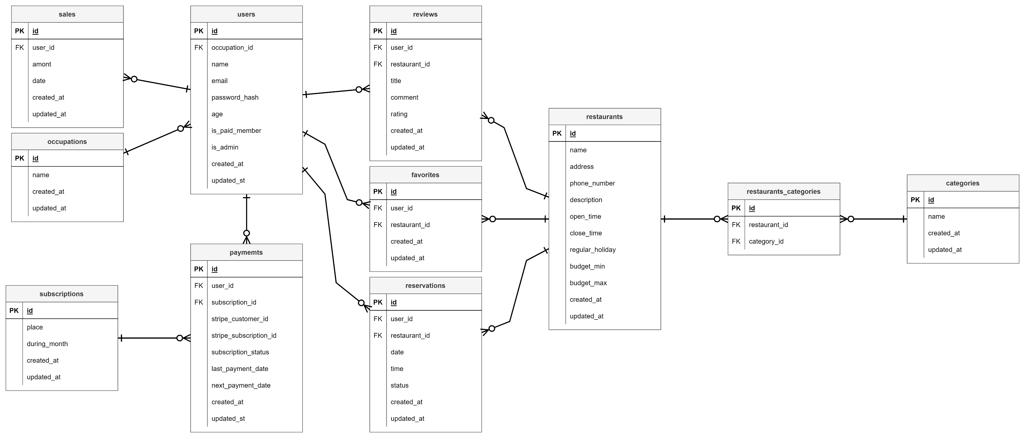

フローチャート
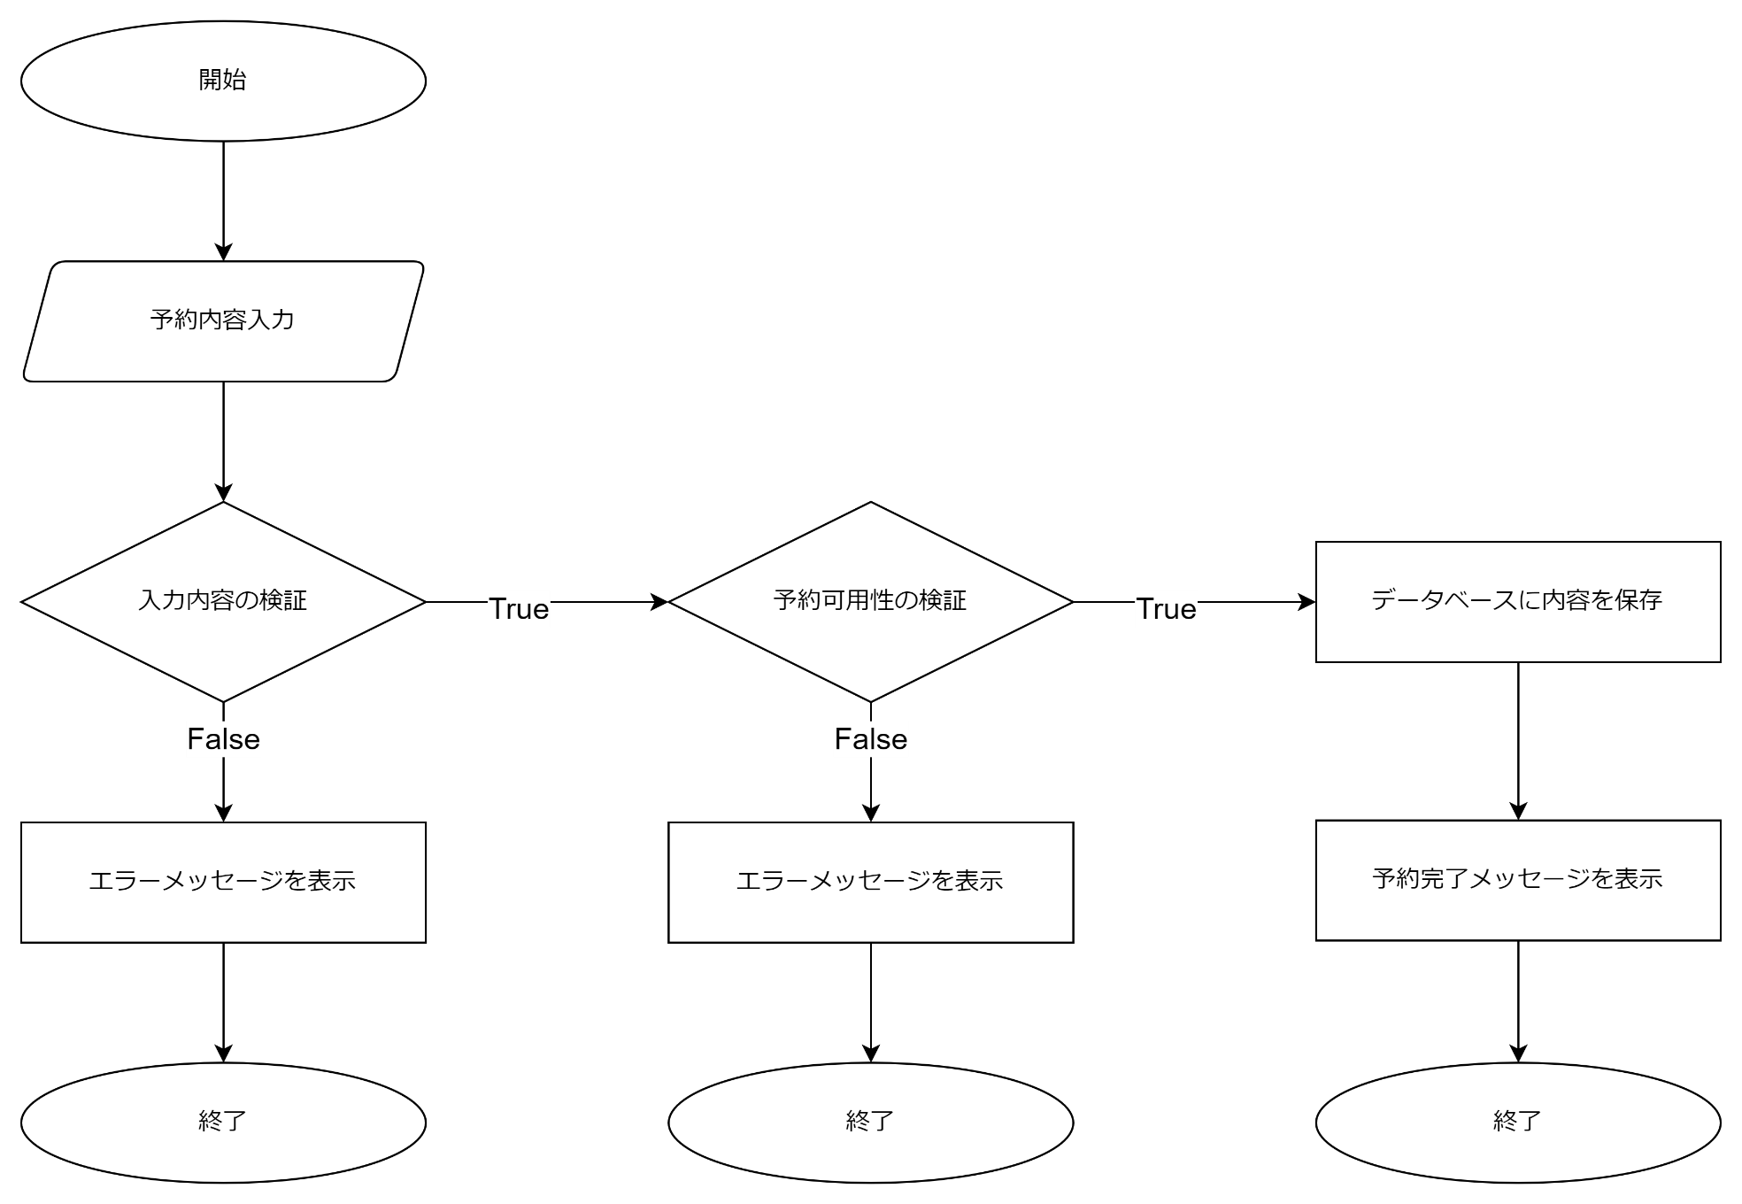
予約機能
開始

ユーザーが予約フォームに入力

入力内容の検証
予約可用性の確認

データベースに内容を保存
 |  | TRUE |  | TRUE

予約完了メッセージを表示
 | FALSE |  | FALSE

エラーメッセージを表示
エラーメッセージを表示

終了

終了
終了

